Sheet1
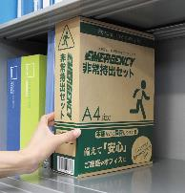
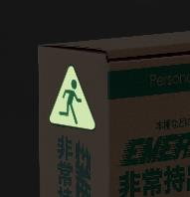
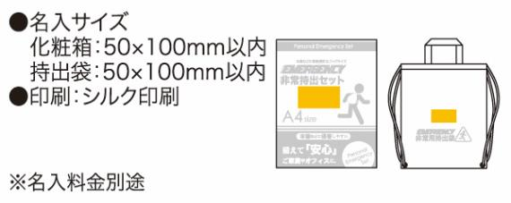
提 案 書

非常持出セット 19点セット GS-50 |  | 参考上代 | ¥5,000 | 販売価格
 |  | （税別） |  | （税別）
【JAN】 | 4570168130049
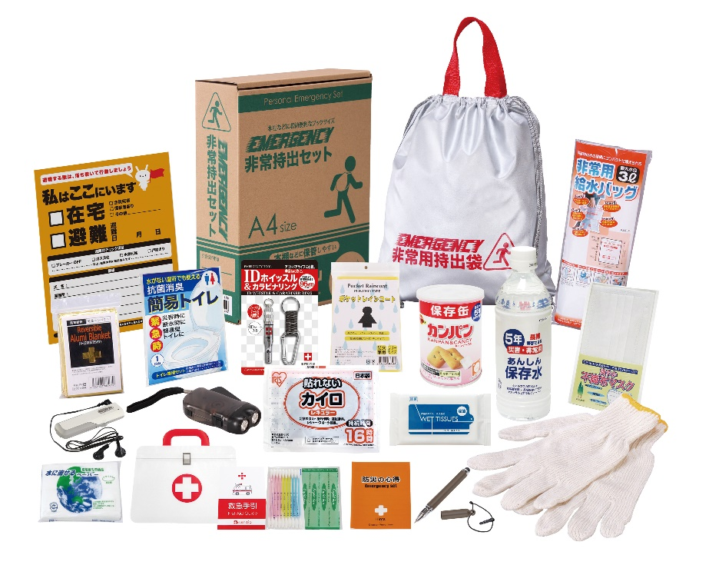
 |  |  | 【商品番号】 GS50-70 【本体サイズ】 非常用持出袋：約340×390ｍｍ 【パッケージサイズ】 310×240×85mm・1.45kg 【個装形態】 化粧箱入 【入数】 8 【セット内容】 非常用持出袋・防災の心得・IDホイッスル＆カラビナリング・カイロ・レインコート・抗菌消臭簡易トイレ・ダイナモLEDライト・FMラジオ・軍手・アルミブランケット・マスク・除菌アルコールウェットティッシュ・2WAYタッチペン・5年保存水500ml・給水袋3L・緊急避難カード・水に流せるペーパー・救急4点セット・カンパン 【商品説明】 棚や引き出しに常備しやすい帰宅支援を意識したセット A4収納箱タイプ 【備考】 一部色・柄・商品が変更になる場合があります。ご了承ください。 【生産国】 中国・日本・タイ

